ACCUEIL
Faire un DON

Se Connecter
ACCUEIL
A PROPOS
RESSOURCES
ACTUALITES
CONTACT
Créer un compte
PORTAIL AFRICAIN DES DELAIS DE CONSERVATION DOCUMENTS ADMINISTRATIFS

Projet pilote couvrant 4 pays (Bénin, Cameroun, Côte d'Ivoire et Gabon) réalisé avec
le soutien de la Commission du Programme du Conseil International des Archives
- - ICA/PCOM 2024 - -

Explorez la base de données des durées de conservation des documents administratifs

RECHERCHER
Tous les pays
Saisir une lois, decret, normes,...etc.
Tout types de documents

RECHERCHE AVANCEE

A LA UNE !

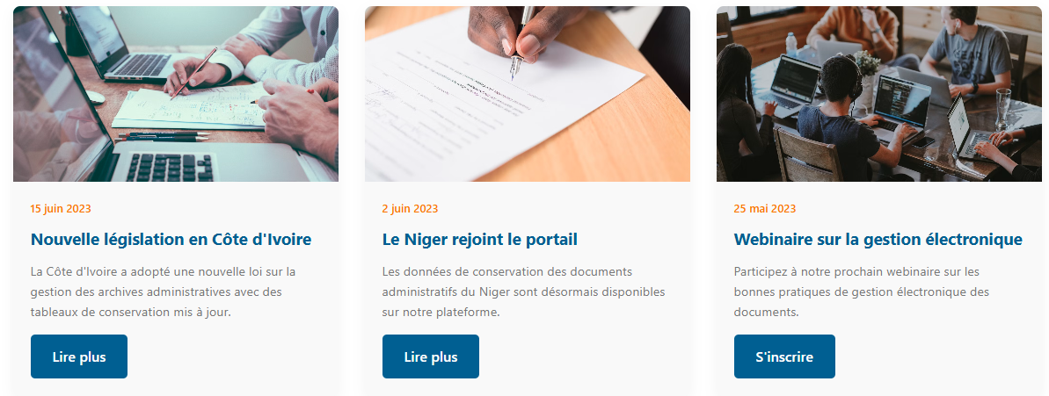

Voir plus...

RESSOURCES

Voir plus...

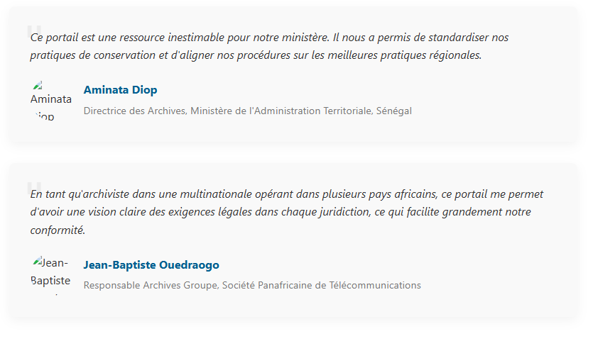
TEMOIGNAGES

Archivistes Leaders International
Le Portail des délais de conservation
Nos partenaires
Organisation Non Gouvernementala qui oeuvre à la promotion du métier d'archiviste et la valeur des archives en Afrique
SIEGE SOCIAL :
Cocody Abidjan R.C.I
archivistesleaders@gmail.com
www.archivistesleaders.org
* CONSEIL INTERNATIONAL DES ARCHIVES
* CENABICA
* WARBICA
* A PROPOS
* ACTUALITES
* RESSOURCES

©2025 Archivistes Leaders International
Tous droitss réservés
Politique de confidentienlité | Mentions légales

RECHERCHE
Faire un DON
PORTAIL AFRICAIN DES DELAIS DE CONSERVATION DOCUMENTS ADMINISTRATIFS
Se Connecter
ACCUEIL
A PROPOS
RESSOURCES
ACTUALITES
CONTACT
Créer un compte
RESULTATS DE RECHERCHE

 | 124 DOCUMENTS TROUVES

Mot recherché
Ajsjddndvjdukfidudodofd
RECERCHER

APPLIQUER LE FILTRE
Tous les pays
FILTRES
Tout types de documents

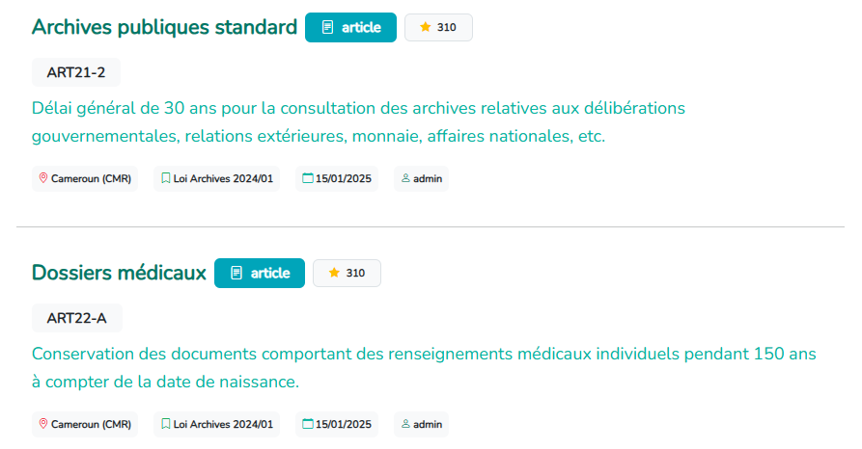

Voir plus...

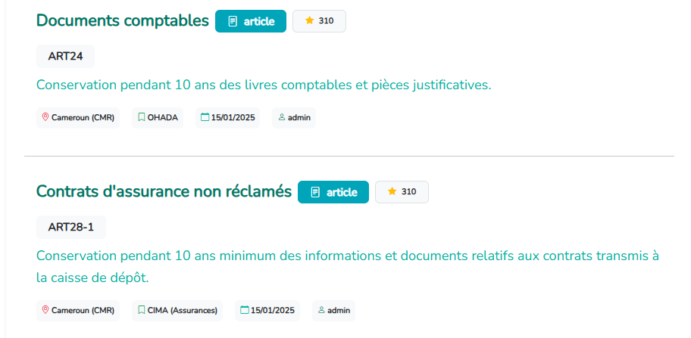

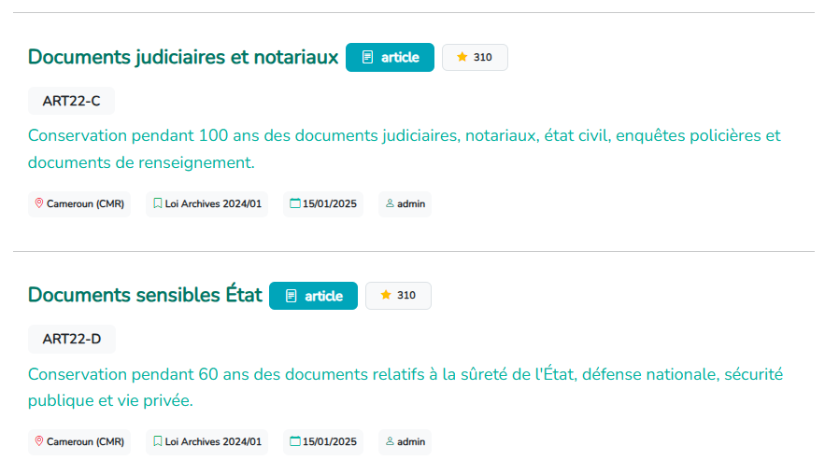

Archivistes Leaders International
Le Portail des délais de conservation
Nos partenaires
Organisation Non Gouvernementala qui oeuvre à la promotion du métier d'archiviste et la valeur des archives en Afrique
SIEGE SOCIAL :
Cocody Abidjan R.C.I
archivistesleaders@gmail.com
www.archivistesleaders.org
* CONSEIL INTERNATIONAL DES ARCHIVES
* CENABICA
* WARBICA
* A PROPOS
* ACTUALITES
* RESSOURCES

©2025 Archivistes Leaders International
Tous droitss réservés
Politique de confidentienlité | Mentions légales

RECHERCHE AVANCEE
Faire un DON
PORTAIL AFRICAIN DES DELAIS DE CONSERVATION DOCUMENTS ADMINISTRATIFS
Se Connecter
ACCUEIL
A PROPOS
RESSOURCES
ACTUALITES
CONTACT
Créer un compte
RECHERCHE AVANCEE

Explorez la base de données des durées de conservation des documents administratifs selon les critères ci-dessous

PAYS
LOIS
DECRETS
ORDONN-ANCES
ARRETES
CIRCULAI-RES
NORMES
AUTRES TEXTES

Voir plus...

RECHERCHER
Tous les pays
Saisir une lois, decret, normes,...etc.
Tout types de documents
Effectuer une recherche simple

Archivistes Leaders International
Le Portail des délais de conservation
Nos partenaires
Organisation Non Gouvernementala qui oeuvre à la promotion du métier d'archiviste et la valeur des archives en Afrique
SIEGE SOCIAL :
Cocody Abidjan R.C.I
archivistesleaders@gmail.com
www.archivistesleaders.org
* CONSEIL INTERNATIONAL DES ARCHIVES
* CENABICA
* WARBICA
* A PROPOS
* ACTUALITES
* RESSOURCES

©2025 Archivistes Leaders International
Tous droitss réservés
Politique de confidentienlité | Mentions légales

ACTUALITES
Faire un DON
PORTAIL AFRICAIN DES DELAIS DE CONSERVATION DOCUMENTS ADMINISTRATIFS
Se Connecter
ACCUEIL
A PROPOS
RESSOURCES
ACTUALITES
CONTACT
Créer un compte
ACTUALITES & ÉVENEMENTS

Restez informé des dernières nouvelle sur les délais de conservation en Afrique

A LA UNE !
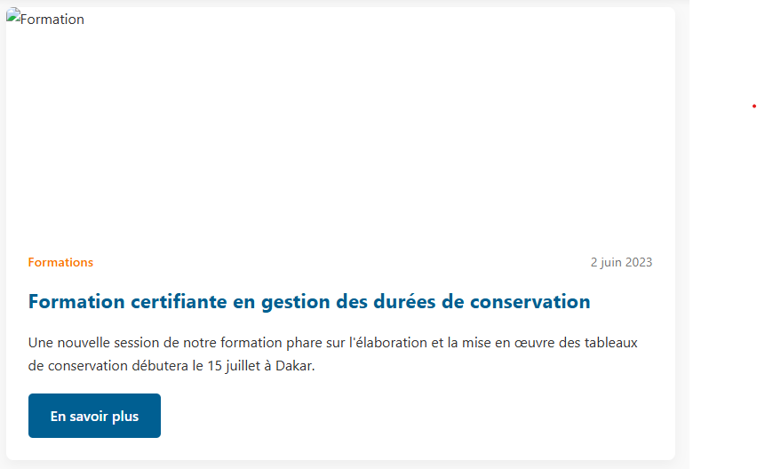
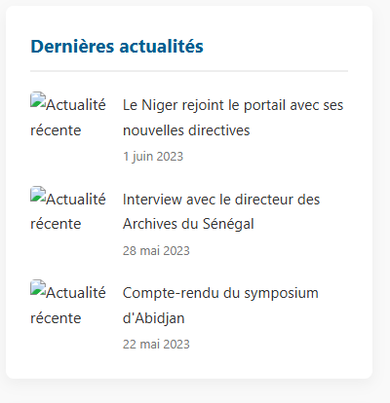

Voir plus...

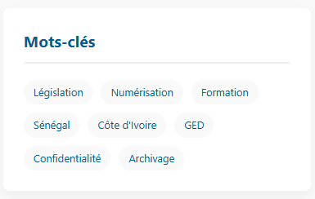

Archivistes Leaders International
Le Portail des délais de conservation
Nos partenaires
Organisation Non Gouvernementala qui oeuvre à la promotion du métier d'archiviste et la valeur des archives en Afrique
SIEGE SOCIAL :
Cocody Abidjan R.C.I
archivistesleaders@gmail.com
www.archivistesleaders.org
* CONSEIL INTERNATIONAL DES ARCHIVES
* CENABICA
* WARBICA
* A PROPOS
* ACTUALITES
* RESSOURCES

©2025 Archivistes Leaders International
Tous droitss réservés
Politique de confidentienlité | Mentions légales

RESSOURCES
Faire un DON
PORTAIL AFRICAIN DES DELAIS DE CONSERVATION DOCUMENTS ADMINISTRATIFS
Se Connecter
ACCUEIL
A PROPOS
RESSOURCES
ACTUALITES
CONTACT
Créer un compte
RESSOURCES

Accédez à nos guides, modèles et outils pour une gestion optimale des durées de conservation

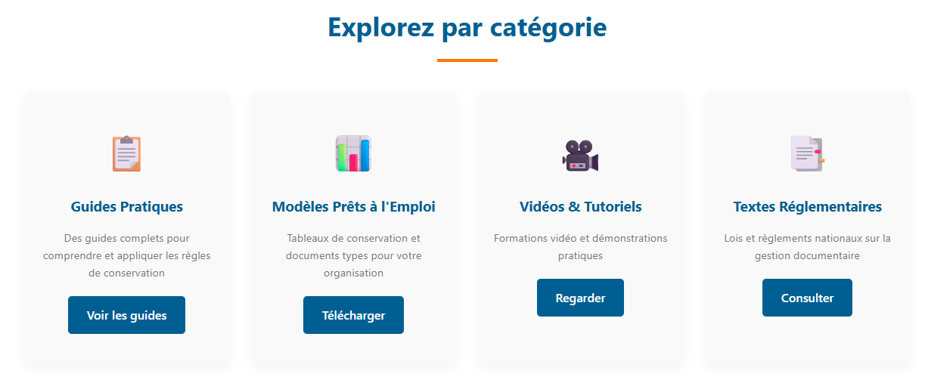

Voir plus...

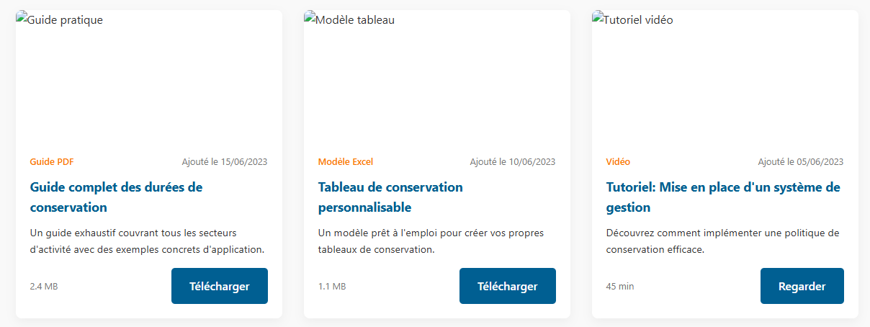

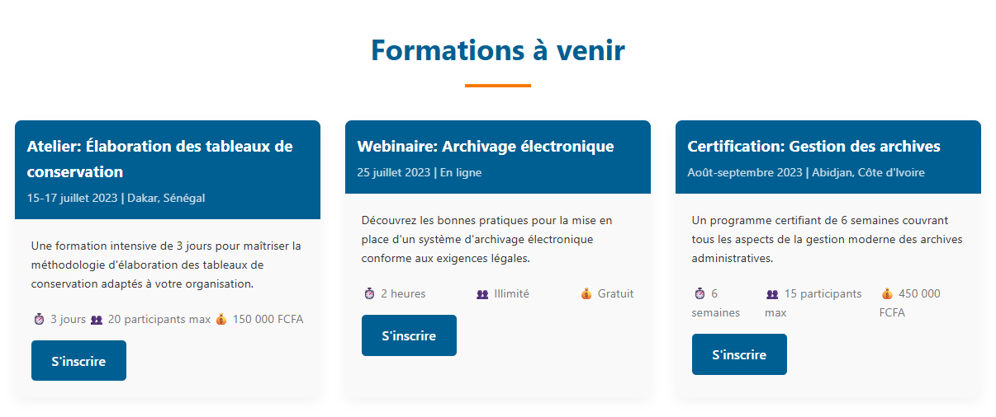

Archivistes Leaders International
Le Portail des délais de conservation
Nos partenaires
Organisation Non Gouvernementala qui oeuvre à la promotion du métier d'archiviste et la valeur des archives en Afrique
SIEGE SOCIAL :
Cocody Abidjan R.C.I
archivistesleaders@gmail.com
www.archivistesleaders.org
* CONSEIL INTERNATIONAL DES ARCHIVES
* CENABICA
* WARBICA
* A PROPOS
* ACTUALITES
* RESSOURCES

©2025 Archivistes Leaders International
Tous droitss réservés
Politique de confidentienlité | Mentions légales

CONTACT
Faire un DON
PORTAIL AFRICAIN DES DELAIS DE CONSERVATION DOCUMENTS ADMINISTRATIFS
Se Connecter
ACCUEIL
A PROPOS
RESSOURCES
ACTUALITES
CONTACT
Créer un compte
NOUS CONTACTER

Nous sommes à votre écoute pour toutes questions ou demande d'informations

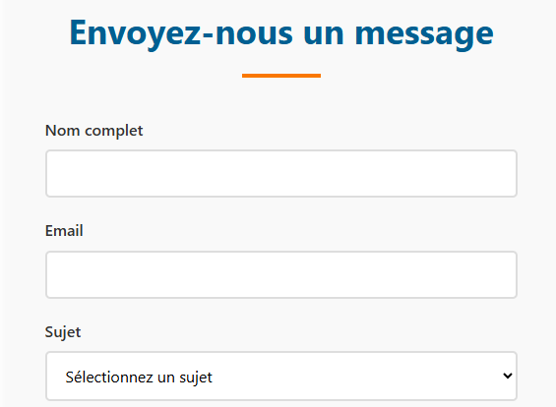
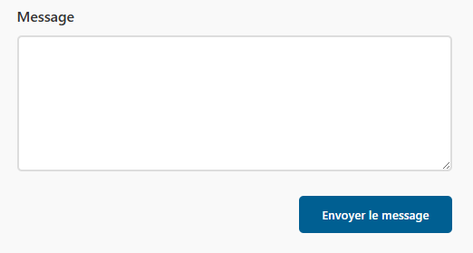

Voir plus...

Archivistes Leaders International
Le Portail des délais de conservation
Nos partenaires
Organisation Non Gouvernementala qui oeuvre à la promotion du métier d'archiviste et la valeur des archives en Afrique
SIEGE SOCIAL :
Cocody Abidjan R.C.I
archivistesleaders@gmail.com
www.archivistesleaders.org
* CONSEIL INTERNATIONAL DES ARCHIVES
* CENABICA
* WARBICA
* A PROPOS
* ACTUALITES
* RESSOURCES

©2025 Archivistes Leaders International
Tous droitss réservés
Politique de confidentienlité | Mentions légales

CONNEXION
Faire un DON
PORTAIL AFRICAIN DES DELAIS DE CONSERVATION DOCUMENTS ADMINISTRATIFS
Se Connecter
ACCUEIL
A PROPOS
RESSOURCES
ACTUALITES
CONTACT
Créer un compte
CONNECTEZ-VOUS A VÔTRE ESPACE

Accédez à toutes les fonctionnalités réservées aux membres

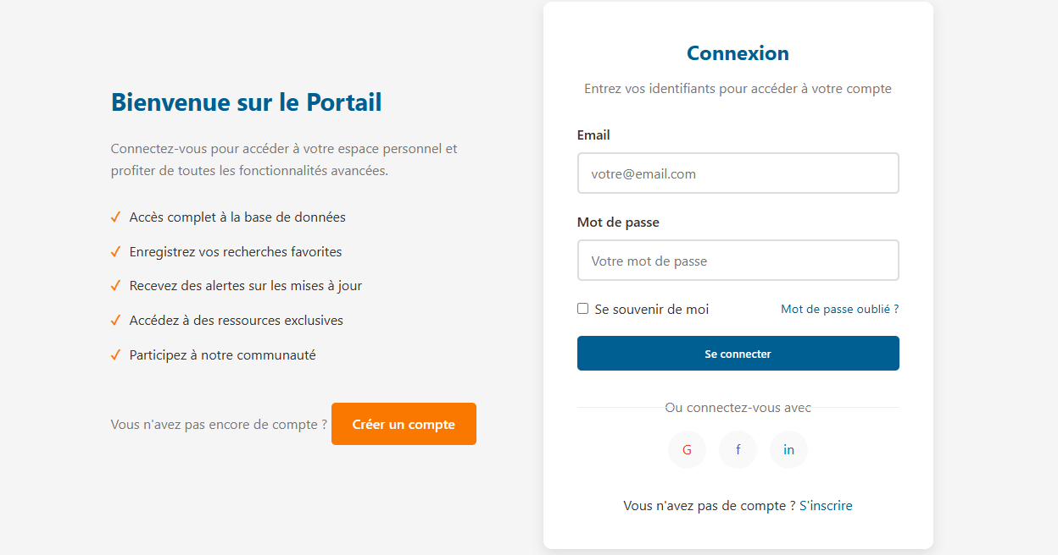

Voir plus...

Archivistes Leaders International
Le Portail des délais de conservation
Nos partenaires
Organisation Non Gouvernementala qui oeuvre à la promotion du métier d'archiviste et la valeur des archives en Afrique
SIEGE SOCIAL :
Cocody Abidjan R.C.I
archivistesleaders@gmail.com
www.archivistesleaders.org
* CONSEIL INTERNATIONAL DES ARCHIVES
* CENABICA
* WARBICA
* A PROPOS
* ACTUALITES
* RESSOURCES

©2025 Archivistes Leaders International
Tous droitss réservés
Politique de confidentienlité | Mentions légales

A PROPOS
Faire un DON
PORTAIL AFRICAIN DES DELAIS DE CONSERVATION DOCUMENTS ADMINISTRATIFS
Se Connecter
ACCUEIL
A PROPOS
RESSOURCES
ACTUALITES
CONTACT
Créer un compte
A PROPOS

Découvrez notre mission, notre histoire et notre équipe

NOTRE HISTOIRE

NOTRE MISSION

Voir plus...

NOTRE EQUIPE

Archivistes Leaders International
Le Portail des délais de conservation
Nos partenaires
Organisation Non Gouvernementala qui oeuvre à la promotion du métier d'archiviste et la valeur des archives en Afrique
SIEGE SOCIAL :
Cocody Abidjan R.C.I
archivistesleaders@gmail.com
www.archivistesleaders.org
* CONSEIL INTERNATIONAL DES ARCHIVES
* CENABICA
* WARBICA
* A PROPOS
* ACTUALITES
* RESSOURCES

©2025 Archivistes Leaders International
Tous droitss réservés
Politique de confidentienlité | Mentions légales

